Sheet1
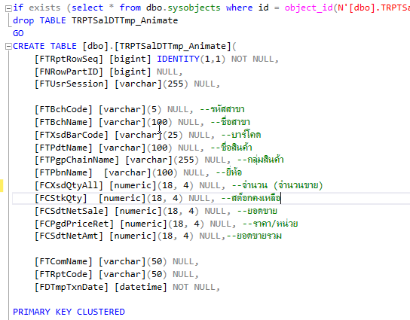
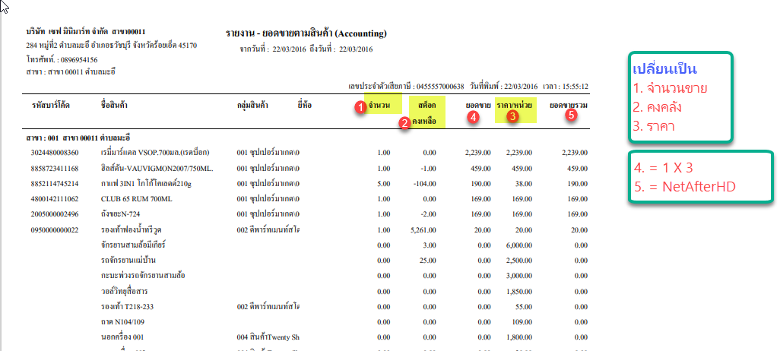

Store Name : SP_RPTxDailySaleByPdt_Animate
Temp Name : TRPTSalDTTmp_Animate

Condition
1. Branch | IN | Concept
2. Merchant | IN | 1. นำข้อมูลจาก TCNTPdtStkBal มาตั้งตน
3. Shop | IN | 2. นำข้อมูลการขายที่สาขา Product ตรงกัน มารวมกับ TCNTPdtStkBal
4. Pos | IN | 3. จำนวนขาย = จำนวนที่ขายตามช่วงวันที่การขาย
5. Product Code | Between | 4. คงคลัง คือ สต๊อกคงเหลือล่าสุด
6. Product Group | Between | 5. ยอดขาย =3 X 6
7. Product Type | Between | 6. ราคา = NetAfterHD
8. Product Brand | Between | 7. ยอดขายรวม = Net - (ส่วนชาจลดร์รายการ+ส่วนลดท้ายบิล + ส่วนลดโปรโมชั่น)
9. Doc Date | Between

